상품제안서
마카롱 양장 다이어리 32절 | 상품코드: F29391

 |  |  |  |  |  |  | 02-412-0044 | www.easy1.co.kr
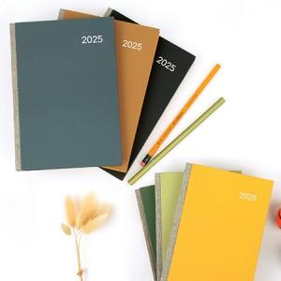

【상세/제작정보】 | <p>​<span id="husky_bookmark_end_1728833857135"></span>&nbsp;</p>

【인쇄/포장옵션】 | 불박 / OPP(비닐)

【공급단가】 | 수량 | 200~ | 500~ | 1,000~ | 3,000~ | 5,000~
*VAT별도 | 단가 | 7,250원 | 7,130원 | 6,960원 | 6,780원 | 6,670원

【상품 URL】 | http://www.easy1.co.kr/src/goods_detail.php?gdno=29391

